과수부문장기수급
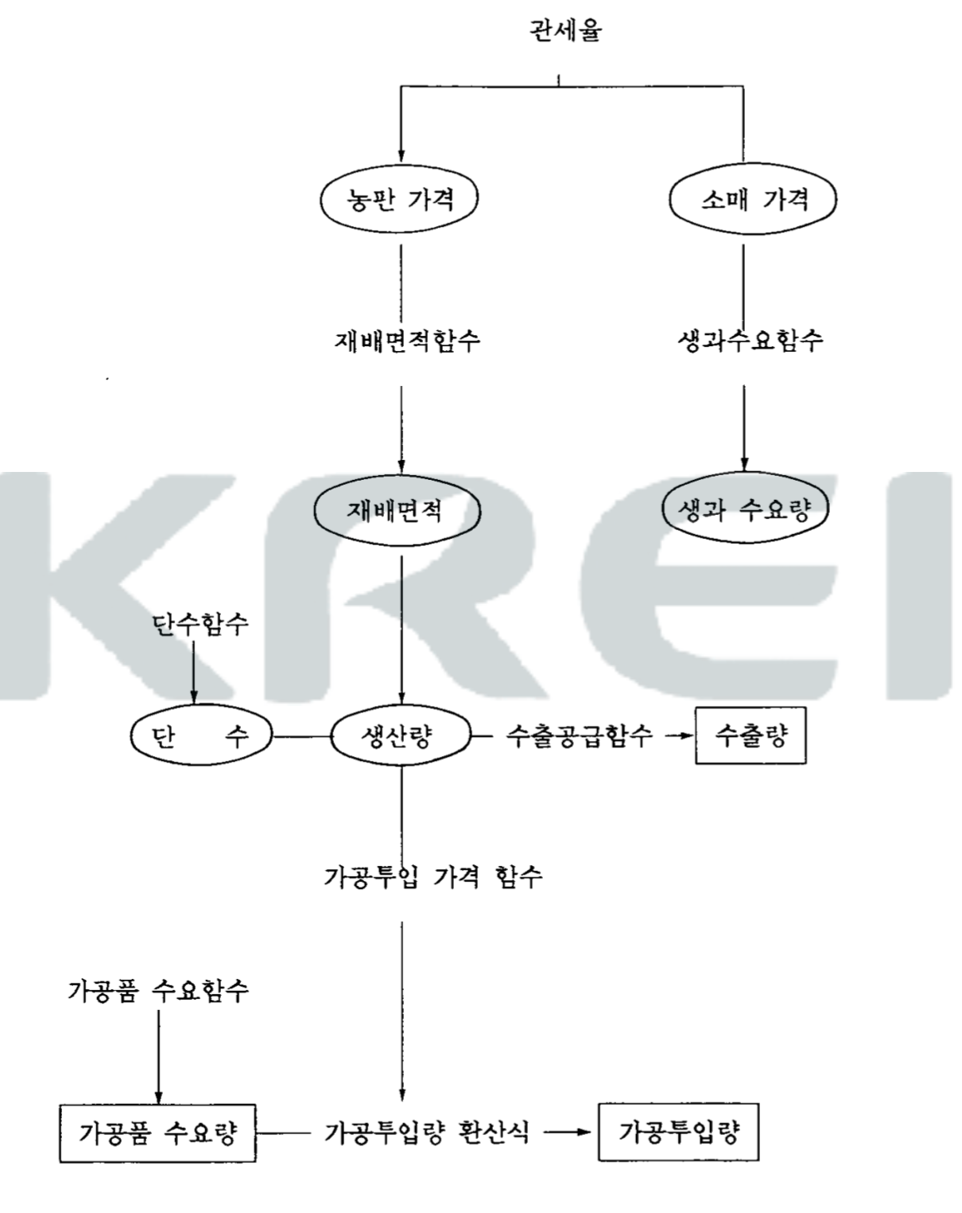
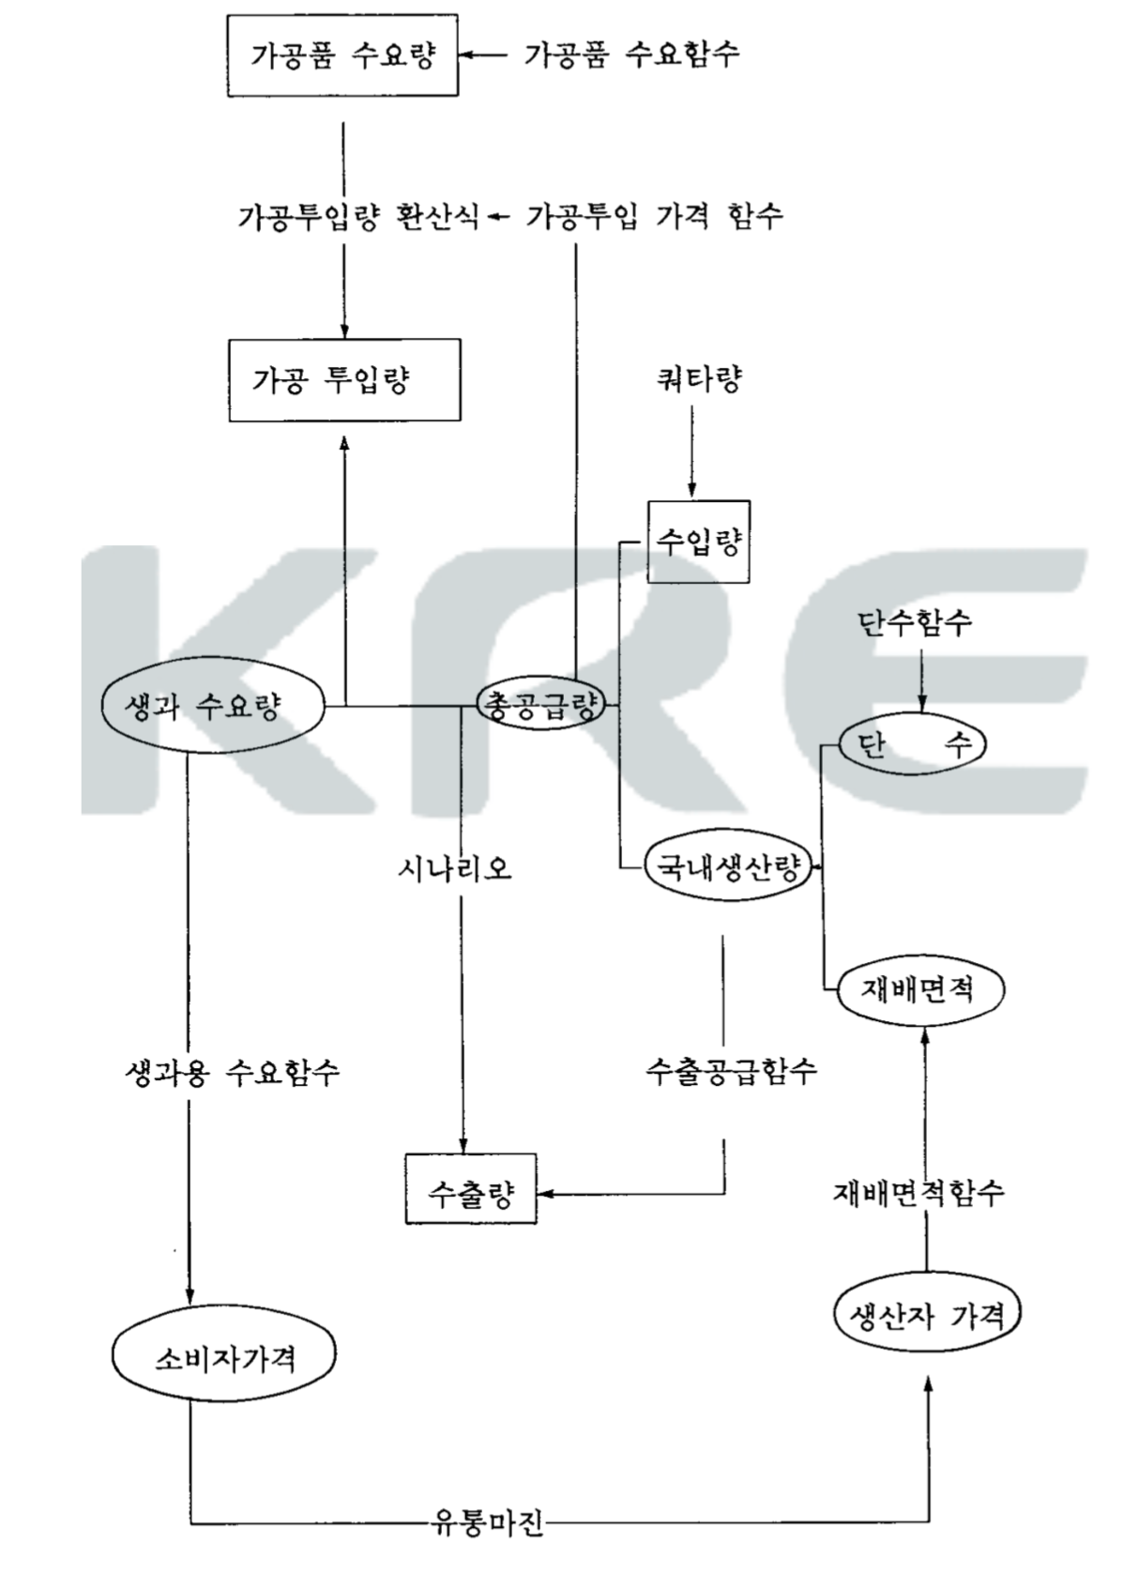
 | 수급결정요인
 |  | 수요
 |  | 공급

 |  | 수요모형 ) 생과용 / 가공품별
 |  | 공급모형 ) 과일별 수출공급 함수
 |  |  | >> 용도별 수요 결정 요인 분석

 | 과일의 1인당 소비량 추정함수
 |  | 자체가격 |  | >>월별 소비자가격 중 주 출하기 가격 평균 / 소비자가격 가중치로 가중평균 | >>소비자물가 총지수 이용 불변가격 환산 |  | >>감귤은 11월~다음해4월 가격 평균?!
 |  | 대체재 가격 |  |  | >>일단 대체재가 뭔지…먼저 검증(?)해봐야하지 않나 / 걍 오렌지 끝? 흠
 |  | 1인당 소득 |  | >>국민 1인당 GNP (불변)
 |  | 1인당 열대산 과일 수입량
 |  | _연도별

 | 가공용 수요모형
 |  | 1인당 과일 가공품 소비액 산출 함수
 |  |  | (과일의 가공 투입량 * 과일 가격 / 가공식품 중 국내산 과일 투입 계수) / 인구

 |  |  | >> 이걸 1인당 소비액이라고 할 수 있으며
 |  |  | >> 불변 가격으로 산출되었으므로 소비량 개념이 됨

 |  | 1인당 과일 가공식품 소비량
 |  |  | f(가공품 가격, 1인당 GNP, t연도)
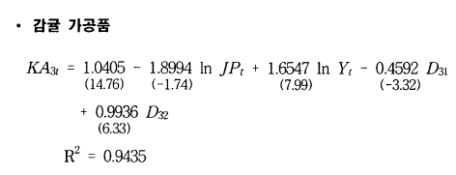

 | 열대산 과일 수입수요함수
 |  | 열대산 과일 수입량 = f(수입가격, 환율, 수출량, 수출가격, 생산량, 더미변수)

 | 공급모형
 | t기의 과일별 재배면적 = (t-1)기의 재배면서 + t기의 조성면적 - t기의 폐기면적

 | 폐원규모 결정 = f(과일의 기대 가격, 대체작물 가격, 농촌임금, 도시화)

 | 과수는 연년생 작물, 과수농가는 장기간의 수익-비용 흐름에 따라 경영규모 결정
 | 기대가격은 시차분포모형에 의해 형성됨

 | 유도된 과일별 재배면적 함수

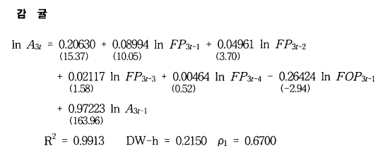
재배면적 함수

 |  | A | 재배면적
 |  | FP | 과일가격
 |  | FOP | 대체작물 가격
 |  | WG | 농촌임금
 |  | PO | 정부지원 과원 조성자금
 |  | VC | 도시화율
 |  | t | 연도

단수 함수 |  |  |  |  | 여기서는 21개년 자료 이용 (71년-91년) / 우리도 적어도 20개년은 봐야…

 |  |  |  |  |  |  |  | 종별로 달라서,,, 노지감귤이 가장 많으니 대표라고 보고 그렇게 해도 되긴 한데… 흠냥
 |  | YL | 단수
 |  | SUNG | 성과수 면적 비율 |  |  | 보간법에 의한 추정이 필요할 듯
 |  | RN1 | 개화기 강우량 |  |  | 4-5월? | 지역에 따라 기후조건 다름 : 기후관측 소재지 자료 이용
 |  | RN2 | 수확기 전후 강우량 |  |  | 6-7월? (평균 강우량) | >> 노지감귤 수확은 11월 중순 이후 / 그럼 9~11월로 봐야 할 것 같은데융
 |  | TEC | 품종분포변화, 기술변화 등
 |  | W | 기상재해 (우박 및 한해)를 설명하는 더미변수
 |  | D | 해걸이현상을 설명하는 더미변수

 | ! 더미변수 = 범주형 변수를 연속형 변수 스럽게 만든 것

 | 가공 부분을 건드려야 하남.. 흠

대외환경_한국은행
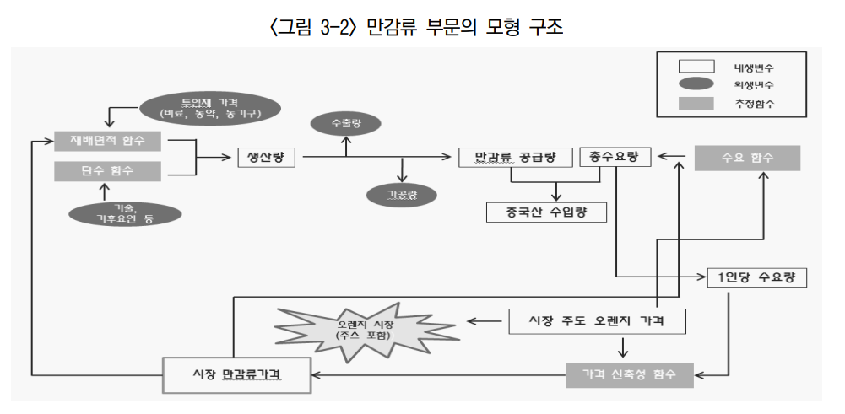
2014년 중국 FTA가 감귤 산업에 미치는 영향 연구

특이점
 | 감귤 출하시기별로 모형 세분화(3종류)
 | 품목별 재배면적, 생산량, 자급률 정도 등의 추정치 제시
 | 파급형향 측면
 |  | >> 생산액 감소, 재배면적, 가격, 소

품종별 조수입 변화
 | >>노지감귤 재배면적 감소, 조수입 비중 감소
 | >>만감류 재배면적 및 생산량 증가 (특히 한라봉 증가 두드러짐)

월별 출하량
농가수취가격(실질가격)
도매시장 경략가격(실질가격)

감귤류 품종별 생산량 추이
 | >>만다린류, 오렌지, 자몽, 레몬/라임, 기타

생산자가격

예측력 검정
작형
노지온주
만감류
하우스온주
검정변수
재배면적
단수
생산량
소비량
경락가격 | 매일 산지로부터 출하된 농산물을 각 법인에 속해있는 중도매인이 낙찰받은 가격

총 수요량 = 국내 소비량 + 수출량 + 가공량 |  |  |  | 수출이 없넹 !_! 미미하긴 한데….

국내 소비량

가공량

생산량
재배면적 * 단수
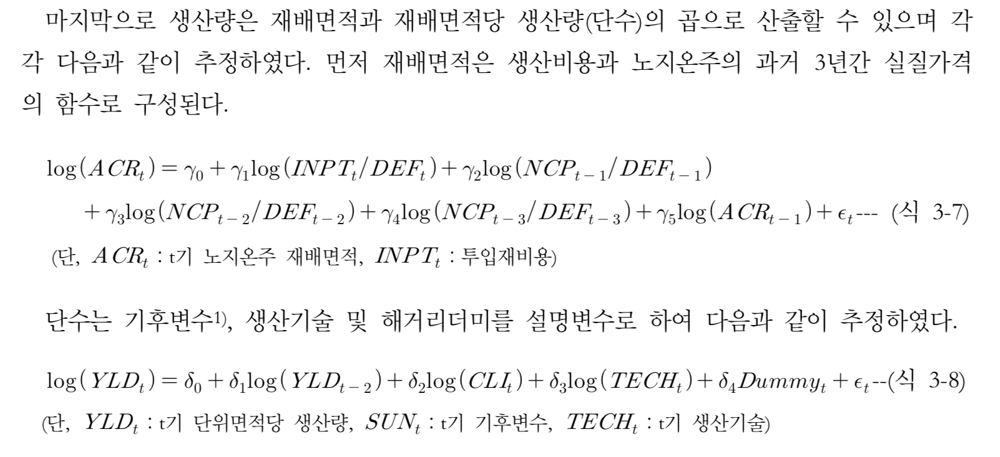

 |  |  | 생산기술을 어떻게 수치화해서 변수에 넣으나?? 뀽 |  | 투입재가격….? 흠

